CODIGOS
Columna1 | Columna2 | LCR leucocitos predominio (MN / PMN) | Columna1
SI | 1 | PMN | 0
NO | 0 | MN | 1
NO EVALUABLE | 2

 |  | LCR | Cultivo | Film Array | Hemocultivo | Columna1 | Columna2 | Columna3
Factores de riesgo | Columna1 | Negativo | 0 | 0 | 0 | Tratamiento de mantención
OH / drogas |  | Neisseria Meningititidis | 1 | 1 | 1 | Ceftriaxona | 0
VIH |  | Streptococcus pneumoniae | 2 | 2 | 2 | Ampicilina | 1
CANCER |  | Haemophilus influenzae | 3 | 3 | 3 | Aciclovir | 2
DM |  | Listeria monocytogenes | 4 | 4 | 4 | Vancomicina | 3
INMUNOSUPRESORES |  | Streptococcus agalactiae | 5 | 5 | 5 | Fluconazol | 4
> 65 años |  | Escherichia coli | 6 | 6 | 6 | Clindamicina | 5
obesidad |  | CMV | 7 | 7 | 7 | Anfotericina liposomal | 6
Otitis crónica |  | VHH-6 | 8 | 8 | 8 | No aplica | 7
ERC |  | VVZ | 9 | 9 | 9 | Meropenem | 8
Desnutrición |  | Enterovirus | 10 | 10 | 10 | ampicilina /sulbactam | 9
Postrado |  | VHS-1 | 11 | 11 | 11 | Otro | 10
 |  | VHS-2 | 12 | 12 | 12 | TAC DE INGRESO ANORMAL | Columna1
 |  | Parechovirus | 13 | 13 | 13 | LOE | 0
 |  | Cryptococcus | 14 | 14 | 14 | Hidrocefalia | 1
 |  | SARS - COV - 2 | 15 | 15 | 15 | Realce leptomeningeo | 2
 |  | OTROS | 16 | 16 | 16 | Signos de HTEC | 3
 |  | No tomado | 17 | 17 | 17 | Hipodensidad | 4
 |  | GRAM LCR | Columna2 |  |  | No aplica | 5
 |  | NEGATIVO | 0 |  |  | Otro | 6
 |  | COCACEAS GRAM + | 1
 |  | LEVADURAS | 2 |  |  | Columna1 | Columna2
 |  | BACILOS GRAM - | 3 |  |  | Destino de alta
 |  |  |  |  |  | Domicilio | 0
 |  |  |  |  |  | Fallecido | 1
 |  |  |  |  |  | HOSDOM | 2
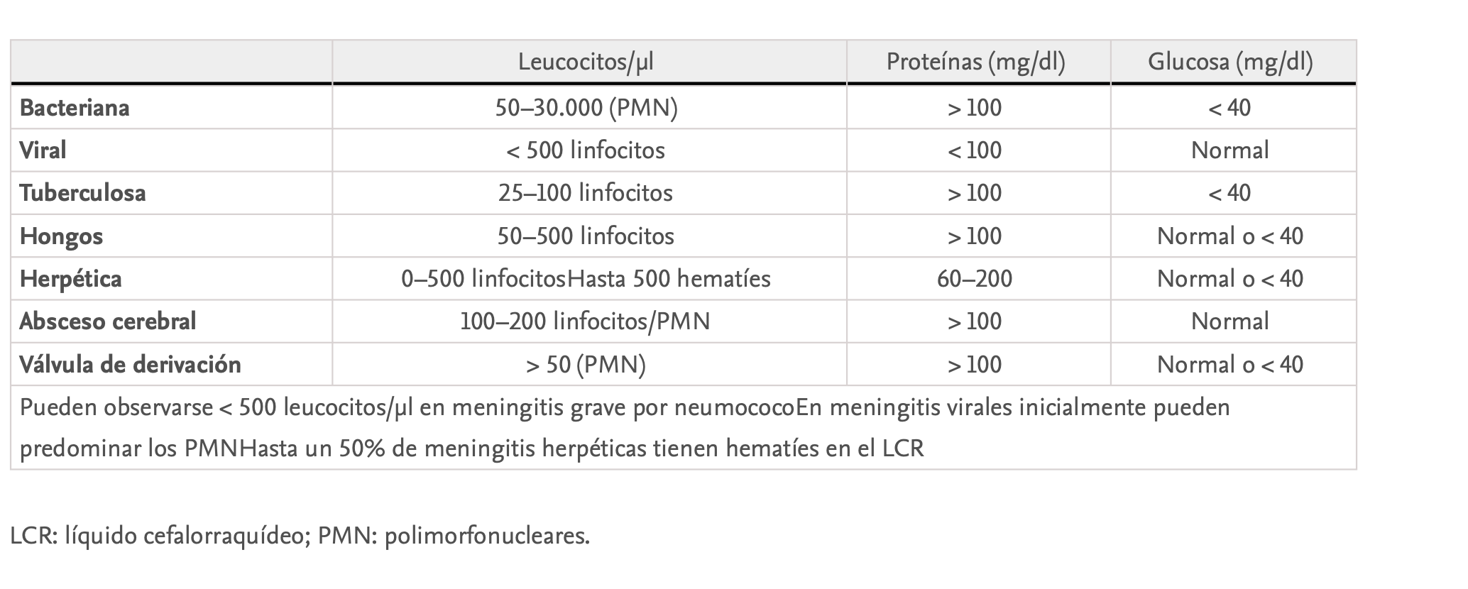
 |  |  |  |  |  | Hospital de día | 3
 |  |  |  |  |  | INGER | 4
 |  |  |  |  |  | Centro de rehabilitación | 5
 |  |  |  |  |  | ELEAM | 6
 |  |  |  |  |  | Alta voluntaria | 7
 |  |  |  |  |  | Otro centro de hospitalización | 8

 |  |  |  |  |  | Complicaciones | valor
 |  |  |  |  |  | No | 0
 |  |  |  |  |  | Convulsiones | 1
 |  |  |  |  |  | Hidrocefalia | 2
 |  |  |  |  |  | ACV | 3
 |  |  |  |  |  | HTEC | 4
Reguera, R. M. (2014). Interpretación del líquido cefalorraquídeo. An Pediatr Contin, 12(1), 30-33. |  |  |  |  |  | EDEMA CEREBRAL | 5
 |  |  |  |  |  | HIC | 6
 |  |  |  |  |  | COGNITIVO | 7
 |  |  |  |  |  | OTRO | 8

